Sheet1
UBND TỈNH AN GIANG CỘNG HOÀ XÃ HỘI CHỦ NGHĨA VIỆT NAM
LIÊN SỞ XÂY DỰNG - TÀI CHÍNH Độc lập - Tự do - Hạnh phúc

Số: 78 /CBLS/XD-TC An Giang, ngày 27 tháng 5 năm 2016

CÔNG BỐ
GIÁ VẬT LIỆU XÂY DỰNG VÀ TRANG TRÍ NỘI THẤT THÁNG 5/2016
TRÊN ĐỊA BÀN TỈNH AN GIANG

Căn cứ Công văn số 487/UBND-XDCB ngày 22/02/2011 của UBND tỉnh An Giang về việc giao nhiệm vụ chủ trì thực hiện công bố giá vật liệu xây dựng hàng tháng cho Sở Xây dựng.
Liên Sở Xây dựng - Tài chính công bố giá bán các loại vật liệu xây dựng và trang trí nội thất chủ yếu thời điểm tháng 5/2016 trên địa bàn tỉnh An Giang như sau:

STT | TÊN VÀ QUY CÁCH VẬT LIỆU | ĐVT | Giá bán chưa bao gồm thuế VAT
 |  |  | Giá bán nơi sản xuất | Giá bán tại các huyện, TX, TP trong phạm vi bán kính 3 km
 |  |  |  | TP.Long Xuyên | Các huyện, TX
I | ĐÁ CÁC LOẠI : (đã bao gồm thuế tài nguyên và phí bảo vệ môi trường)
 | * Đá khu vực Bà Đội: Cty TNHH MTV Khai thác & Chế biến đá An Giang.
 | - Giá bán tại bãi đá Láng Cháy thuộc xã Tân Lợi, huyện Tịnh Biên. Giá bán xuống sà lan bên mua tại bến sông xã Tân Lợi, huyện Tịnh Biên (bao gồm: thuế GTGT 10%, tiền sạt: 6.000đ); riêng đá 20 x 30 (đá hộc) tiền sạt: 13.000đ. Theo bảng giá ngày 03/8/2015
1 | Đá 1 x 2 (lưới 29) | đ/m3 | 244,200
2 | Đá 2 x4 | đ/m3 | 233,200
3 | Đá 4 x 6 xay | đ/m3 | 192,500
4 | Đá 5 x7 xay | đ/m3 | 190,300
5 | Đá (0x4) xương (lưới 40) | đ/m3 | 199,100
6 | Cấp phối (0x4) loại I (Dmax 37.5) | đ/m3 | 157,300
7 | Cấp phối (0x4) (Dmax 37.5) | đ/m3 | 166,100
8 | Bụi (còn gọi là mi bụi) | đ/m3 | 74,800
9 | Đá mi (còn gọi là mi sàng) | đ/m3 | 135,300
10 | Đá 20 x 30 (đá hộc) | đ/m3 | 202,400
 | * Đá khu vực Cô Tô: Cty TNHH MTV Khai thác & Chế biến đá An Giang
 | - Giá bán tại bãi đá Cô Tô thuộc xã Cô Tô, huyện Tri Tôn (giá bán xuống xà lan bên mua tại bến sông xã Cô Tô, bao gồm: thuế GTGT 10%,, tiền sạt: 6.000đ); riêng đá 20 x 30 (đá hộc) tiền sạt: 13.000đ. Theo bảng giá ngày 01/01/2016
1 | Đá 1 x 2 loại I (lưới 29) | đ/m3 | 242,000
2 | Đá 1 x 2 (An Phước + máy 1 Cô Tô) | đ/m3 | 236,500
3 | Đá 2 x 4 xay | đ/m3 | 231,000
4 | Đá 4 x 6 xay | đ/m3 | 192,500
5 | Đá 5 x 7 xay | đ/m3 | 190,300
6 | Đá (0x4) xương (lưới 40) | đ/m3 | 180,400
7 | Đá cấp phối (0 x 4) loại I (Dmax 37.5) | đ/m3 | 138,600
8 | Đá cấp phối (0 x 4) (Dmax 25) | đ/m3 | 147,400
9 | Đá mi (còn gọi là mi sàng) | đ/m3 | 94,600
10 | Đá 2 x 3 dơ | đ/m3 | 94,600
11 | Bụi (còn gọi là mi bụi) | đ/m3 | 66,000
12 | Bụi sàng nhuyễn | đ/m3 | 77,000
13 | Đá 20x30 (đá hộc) | đ/m3 | 220,000
 | * Đá ANTRACO: Cty TNHH Liên Doanh ANTRACO (bao gồm: tiền vận chuyển từ bãi đá thành phẩm đến bến cảng Antraco; tiền bốc xếp xuống phương tiện và thuế VAT) . Theo bảng giá ngày 01/10/2015
1 | Đá (0,5 - 2,0) | đ/m3 | 258,500
2 | Đá 1 x 2 (sàng 22, sàng 25, sàng 28) | đ/m3 | 253,000
3 | Đá 1 x 2 (sàng 27) | đ/m3 | 242,000
4 | Đá 4 x 6 loại 1 | đ/m3 | 187,000
5 | Đá 5 x 7 | đ/m3 | 183,700
6 | Cấp phối (0x4) sàng 25 | đ/m3 | 173,800
7 | Cấp phối (0x4) sàng 37.5 | đ/m3 | 165,000
8 | Cấp phối (0x4) loại 1 | đ/m3 | 165,000
9 | Cấp phối (0x4) loại 2 | đ/m3 | 134,200
10 | Đá mi bụi | đ/m3 | 132,000
11 | Đá mi sàng | đ/m3 | 168,300
12 | Đá (0,5 - 2,0) ly tâm | đ/m3 | 286,000
13 | Đá (1,0 - 1,6) ly tâm | đ/m3 | 302,500
14 | Đá hộc (20x30), giá bán tại hầm, chưa tính chi phí bốc lên xe và phí vận chuyển. | đ/m3 | 110,000
 | *Công ty TNHH MTV Xây Lắp An Giang: Giá bán tại bãi đá thuộc ấp Tân Thuận, xã Tân Lợi, huyện Tịnh Biên (bao gồm: thuế GTGT 10%, phí bảo vệ môi trường, thuế tài nguyên), giá các loại đá là giá bán buôn lên phương tiện tại máy xay, riêng đá hộc 20x30 là giá bán lẻ tại hầm. Theo bảng giá ngày 18/5/2016
1 | Đá 1 x 2 (lưới 29) | đ/m3 | 226,500
2 | Đá 0 x4 xương (lưới 40) | đ/m3 | 140,000
3 | Đá 4 x 6 | đ/m3 | 172,500
4 | Đá 5 x7 | đ/m3 | 172,500
5 | Bụi xây dựng 0,6 - 0,7 | đ/m3 | 65,000
6 | Đá mi 0,8 - 0,9 | đ/m3 | 80,000
7 | Đá 20 x 30 (đá hộc) | đ/m3 | 153,000
II | CÁT CÁC LOẠI: Theo giá kê khai của các doanh nghiệp khai thác cát.
 | * Cát đen san lấp:
1 | Tại Thị trấn Cái Dầu - Châu Phú : Cty TNHH MTV Xây Lắp AG (giá bán tại mỏ khai thác, đã bao gồm thuế GTGT, thuế tài nguyên, phí bảo vệ môi trường, quyền khai thác và các chi phí liên quan khác) | đ/m3 | 26,000
2 | Tại xã Bình Thủy-Châu Phú; xã Tân Hòa - Phú Tân : Cty CP Xáng cát An Giang (giá bán lẻ lên phương tiên tại mỏ, đã bao gồm thuế GTGT, thuế tài nguyên, phí bảo vệ môi trường, tiền cấp quyền khai thác khoáng sản) | đ/m3 | 30,000
3 | Tại xã Vĩnh Hòa - Tx.Tân Châu: Cty TNHH Thiện Nghĩa (giá bao gồm thuế GTGT, thuế tài nguyên, phí bảo vệ môi trường, tiền cấp quyền khai thác khoáng sản, ký quỹ phục hồi môi trường, phí bốc lên phương tiện cho người mua. Giá chưa bao gồm phí vận chuyển đến công trình) | đ/m3 | 18,084
4 | Tại xã Bình Thủy và xã Bình Thạnh-Châu Phú: Cty TNHH MTV Tân Lê Quang (giá bán buôn tại mỏ, bao gồm phí bốc lên phương tiện bên mua; chưa bao gồm thuế GTGT, thuế tài nguyên, phí bảo vệ môi trường, tiền cấp quyền khai thác khoáng sản, phí thuê đơn vị tư vấn lập thủ tục gia hạn giấy phép, phí khấu hao tài sản cố định) | đ/m3 | 17,300
 | * Cát vàng: Mô đun độ lớn (MI) từ 1,3 đến 1,5
5 | Tại xã Vĩnh Xương - TX Tân Châu: Cty TNHH MTV Xây Lắp AG (giá bán tại mỏ khai thác, đã bao gồm thuế GTGT, thuế tài nguyên, phí bảo vệ môi trường, quyền khai thác và các chi phí liên quan khác) | đ/m3 | 28,000
6 | Tại xã Vĩnh Hòa - Tx.Tân Châu: Cty TNHH Thiện Nghĩa (giá bao gồm thuế GTGT, thuế tài nguyên, phí bảo vệ môi trường, tiền cấp quyền khai thác khoáng sản, ký quỹ phục hồi môi trường, phí bốc lên phương tiện cho người mua; chưa bao gồm phí vận chuyển đến công trình) | đ/m3 | 32,424
7 | Tại xã Mỹ Hiệp và Bình Phước Xuân - Chợ Mới : Cty TNHH Thiện Phúc (đã bao gồm thuế GTGT, thuế tài nguyên, phí bảo vệ môi trường, tiền cấp quyền khai thác khoáng sản) | đ/m3 | 24,800
III | NHỰA ĐƯỜNG, BÊ TÔNG NHỰA VÀ BÊ TÔNG TƯƠI:
1 | Nhựa đường đặc nóng 60/70, giao hàng tại Kho Trà Nóc - Cần Thơ | đ/kg | 12,000
2 | Nhựa đường phuy 60/70, giao hàng tại Kho Trà Nóc - Cần Thơ | đ/kg | 13,400
...
STT | TÊN VÀ QUY CÁCH VẬT LIỆU | ĐVT | Giá bán chưa bao gồm thuế VAT
 | * Dầu nhờn Eneos: Cty TNHH TM Hóa dầu Tây Nam Bộ (53/62C, Nguyễn Việt Dũng, P. An Thới, Q. Bình Thủy, Tp. Cần Thơ), giao hàng đến công trình. Theo bảng giá ngày 05/11/2015
1 | Dầu thủy lực Eneos Super Hyroando (18 lít/thùng) | đ/thùng |  | 971,620 | 971,620
2 | Dầu EneosTurbine 100 (200 lít/thùng) | đ/thùng |  | 7,041,190 | 7,041,190
3 | Dầu đa chức năng Eneos super Mulpus DX32 (18 lít/thùng) | đ/thùng |  | 921,570 | 921,570
4 | Dầu hộp số Eneos Bonnoc M150 (18 lít/thùng) | đ/thùng |  | 1,021,670 | 1,021,670
5 | Dầu gia công kim loại Eneos Uniway XS68 (18 lít/thùng) | đ/thùng |  | 1,146,470 | 1,146,470
* Ghi chú:
- Chủ đầu tư và đơn vị Tư vấn xác định cự ly chi phí vận chuyển từ nơi sản xuất đến chân công trình đối với các loại vật liệu được nêu trong công bố giá đảm bảo hiệu quả kinh tế nhất.
- Giá đá đã bao gồm phí bảo vệ môi trường (căn cứ Quyết định số 33/2012/QĐ-UBND ngày 04/10/2012 của UBND tỉnh về mức thu phí bảo vệ môi trường đối với khai thác khoáng sản không kim loại trên địa bàn tỉnh An Giang, mức thu phí : 3.000đ/tấn).
- Đối với gói thầu sử dụng vốn nhà nước thuộc hình thức chỉ định thầu, nếu sản phẩm, vật liệu, vật tư có cùng tính năng kỹ thuật tương đương có giá công bố khác nhau thì ưu tiên sử dụng loại có chi phí thấp hơn được tính đến chân công trình (bao gồm vật liệu, vật tư, sản phẩm và chi phí vận chuyển)./.
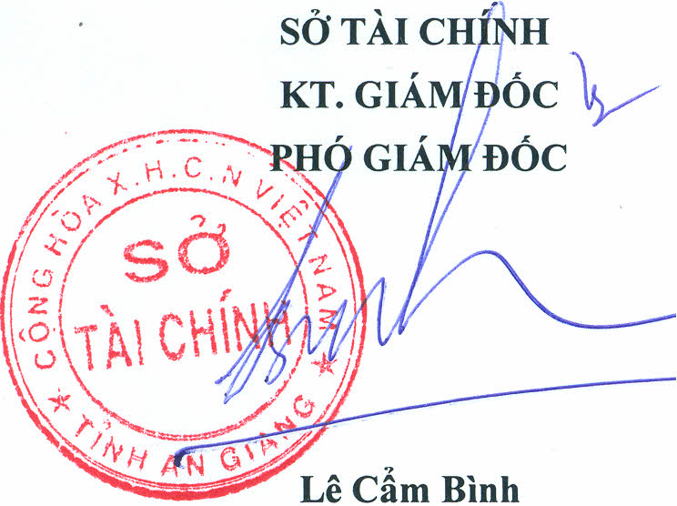
SỞ TÀI CHÍNH |  | SỞ XÂY DỰNG
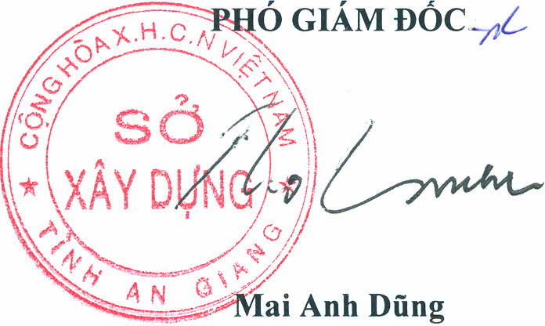
KT.GIÁM ĐỐC |  | KT. GIÁM ĐỐC
PHÓ GIÁM ĐỐC |  | PHÓ GIÁM ĐỐC

Nơi nhận:
- Bộ Tài chính;
- Cục Quản lý Giá;
- VP.UBND tỉnh;
- Các Sở liên quan;
- Kho bạc Nhà nước tỉnh;
- Sở Tài chính các tỉnh;
- Lưu: VT Sở XD, Sở TC, Phòng KT.

